Supporto moduli
N moduli | 98280 |  |  | 98280 |  | 68796

OPZIONE BASE - Base |  |  | OPZIONE 2 - Alternativa 1 |  | OPZIONE 3 - Alternativa 2 |  | Informazioni da file:"Relazione impianto"
DIMENSIONI |  |  | DIMENSIONI |  | DIMENSIONI |  | L’asse centrale di rotazione sarà collegato a pali di sostegno verticali infissi nel terreno senza l’ausilio di opere in calcestruzzo
Lunghezza stringa (m) | 14.74 |  | Lunghezza stringa (m) | 14.74 | Lunghezza stringa (m) | 14.74 | I moduli saranno collegati tra di loro in serie a formare stringhe ciascuna delle quali composta da 26 moduli,
Larghezza stringhe (m) | 4.82 |  | Larghezza stringhe (m) | 4.82 | Larghezza stringhe (m) | 4.82 | I tracker a tripla stringa saranno realizzati in configurazione 2x39, due file da 39 moduli ciascuno con lato corto parallelo all’asse di rotazione, ed avranno una lunghezza complessiva di circa 45 metri.
Area (m2) | 71.05 |  | Area (m2) | 71.05 | Area (m2) | 71.05 | La struttura di sostegno e fissaggio moduli fotovoltaici prevede la posa di montanti HEA in acciaio zincato infissi nel terreno, profondità di interramento minima 1,5 metri, che andranno a sostenere la trave di rotazione, anch’essa in acciaio zincato, senza la necessità di alcuna fondazione in calcestruzzo, compatibilmente alle caratteristiche geologiche del terreno e alle prove che dovranno essere eseguite per la fase di costruzione dell’impianto (penetrazione 26 e pull out test). Inoltre, le strutture dovranno essere in grado di supportare il peso dei moduli anche in presenza di raffiche di vento di elevata velocità, di neve e altri carichi accidentali
Altezza minima (m) | 0.5 |  | Altezza minima (m) | 2.5 | Altezza minima (m) | 0.5 | No fondazione in calcestruzzo
Altezza massima (m) | 4.68 |  | Altezza massima (m) | 6.68 | Altezza massima (m) | 4.68
Amodulo (m2) | 2.73 |  | Amodulo (m2) | 2.73 | Amodulo (m2) | 2.73 | *tre pali di fondazione per stringa
n moduli per stringa | 26.0 |  | n moduli per stringa | 26.0 | n moduli per stringa | 26.0 | *le colonne vengono collegate tramite bulloni M16 su dei pali infissi nel terreno per circa 1200mm senza utilizzo di cls. Il telaio trasversale consiste in 3 colonne in acciaio S275 UPN100 con altezze di 724, 1703 e 2682mm in modo di dare l’inclinazione di 30° alla trave W 120x50x30x3 su cui verranno bullonati i sistemi di ancoraggio dei moduli fotovoltaici individuati nel progetto.
n di stringhe per tracker | 3.0 |  | n di stringhe per tracker | 3.0 | n di stringhe per tracker | 3.0
n moduli per tracker | 78.1 |  | n moduli per tracker | 78.1 | n moduli per tracker | 78.1
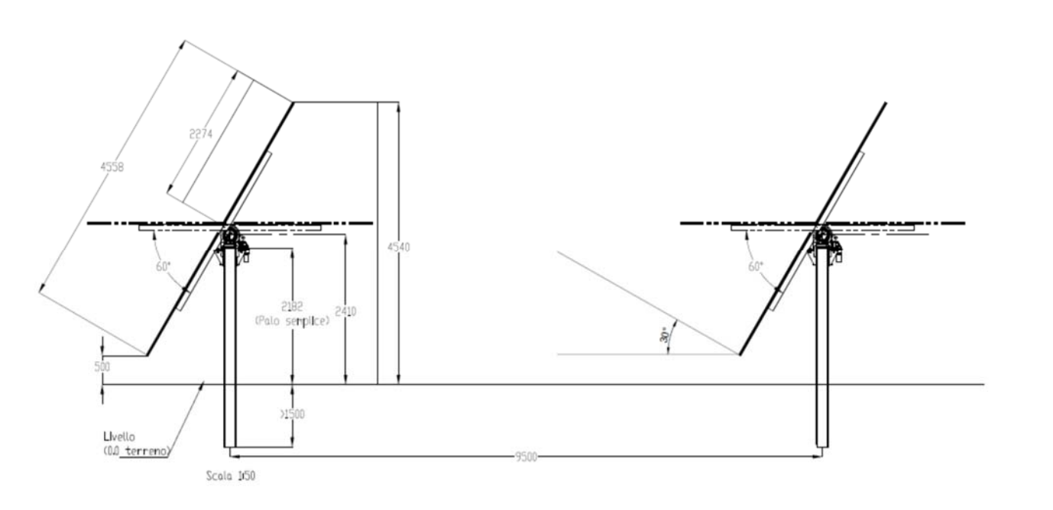
Disegno da relazione tecnica progetto in esame
Lunghezza complessiva | 44.22 |  | Lunghezza complessiva | 44.22 | Lunghezza complessiva | 44.22
Larghezza complessiva | 4.82 |  | Larghezza complessiva | 4.82 | Larghezza complessiva | 4.82
Tipologia di trave | HEA |  | Tipologia di trave | HEA | Tipologia di trave | HEA
H min di interramento (m) | 1.5 |  | H min di interramento (m) | 1.5 | H min di interramento (m) | 1.5
H totale palo (m) | 3.682 |  | H totale palo (m) | 3.682 | H totale palo (m) | 3.682
Materiale sia sostegno che trave di rotazione | Acciaio zincato |  | Materiale sia sostegno che trave di rotazione | Acciaio zincato | Materiale sia sostegno che trave di rotazione | Acciaio zincato
Numero di tracker Convert (considero che ogni tracker ha 26 moduli) | 3780 |  | Numero di tracker | 3780 | Numero di tracker | 2646

TRACKER CONVERT
N moduli per tracker | 26
Lunghezza (m) | 14
Larghezza (m) | 4.2
N di pali | 3
Rapporto Hmax Base e Hmax A1 (DeltaP_Tracker) | 1.43

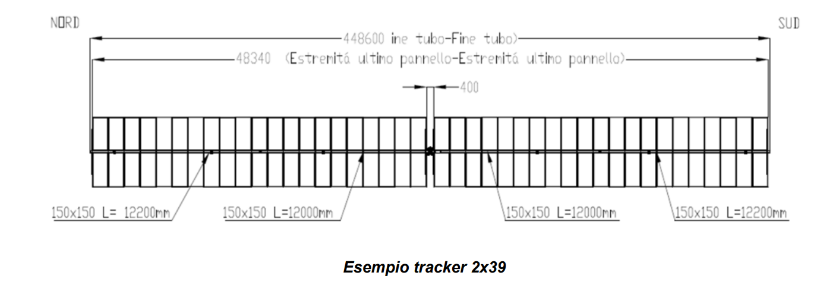
Disegno da relazione tecnica progetto in esame
 |  |  | 1.4273504274
DATASET SIMAPRO SOLO MATERIALI 1 TRACKER CON CARATTERISTICHE SOPRA
*si ipotizza lo stesso tracker per il caso Base e Alternativa 2. L'Alternativa 1 richiede una modifica dei materiali sulla base della dimensione dei pali | Dati Tracker Convert (scheda tecnica presente nella cartella) | Quantitativi Alternativa 1 | Quantitativi Alternativa 2
Piles in CORTEN {RER}| electric production 2022 ECOINVENT 3.8 | Alloc Rec, U - RSE | 176.3 | 251.64 | 176.3 | kg
Beam in CORTEN {RER}| electric production 2022 ECOINVENT 3.8 | Alloc Rec, U - RSE | 175.7 | 250.8 | 175.7 | kg
Outreaches in CORTEN {RER}| electric production 2022 ECOINVENT 3.8 | Alloc Rec, U - RSE | 191.8 | 273.8 | 191.8 | kg
Mechanical components in CORTEN {RER}| electric production 2022 ECOINVENT 3.8 | Alloc Rec, U - RSE | 71.1 | 101.5 | 71.1 | kg
Aluminium per tracker, cast alloy {GLO}| market for | Alloc Rec, U -RSE | 0 | 0 | 0 | kg
N motori totali (1 motore per tracker) peso singolo motore 6 kg | 3780 | 3780 | 2646 | p
N di motori sostituiti (1% anno durante la vita utile) ogni tracker ha un motore | 1134 | 1134 | 793.8 | p
N schede elettroniche (1 scheda ogni 10 tracker) peso singola scheda 0.5 kg | 378 | 378 | 264.6 | p
N schede elettroniche sostituite (0.4% anno) | 45.36 | 45.36 | 31.752 | p
 | 623.26 | 886.04 | 623.26

*L'aumento di materiale per l'alternativa2 è stato ipotizzato lineare con l'altezza dei pali e associato solo ai pali. Considerato che un aumento di altezza della struttura potrebbe portare a un aumento della sezione del palo stesso, si è verificato come l'aumento ulteriore di materiale possa portare a una variazione dei risultati per la categoria Land Use. Ciò è stato necessario perchè non si sono trovate informazioni sulle schede tecniche quindi ha rappresentato il criterio per verificare la necessità di ricercare o meno informazioni in letteratura
*Variazione dei risultati inferiore al 10% in quasi tutte le categorie selezionate. La differenza nell'indicatore Land Use è trascurabile. Ad ogni modo si è applicata la variazione in peso lineare con l'altezza a tutti i componenti in acciaio.

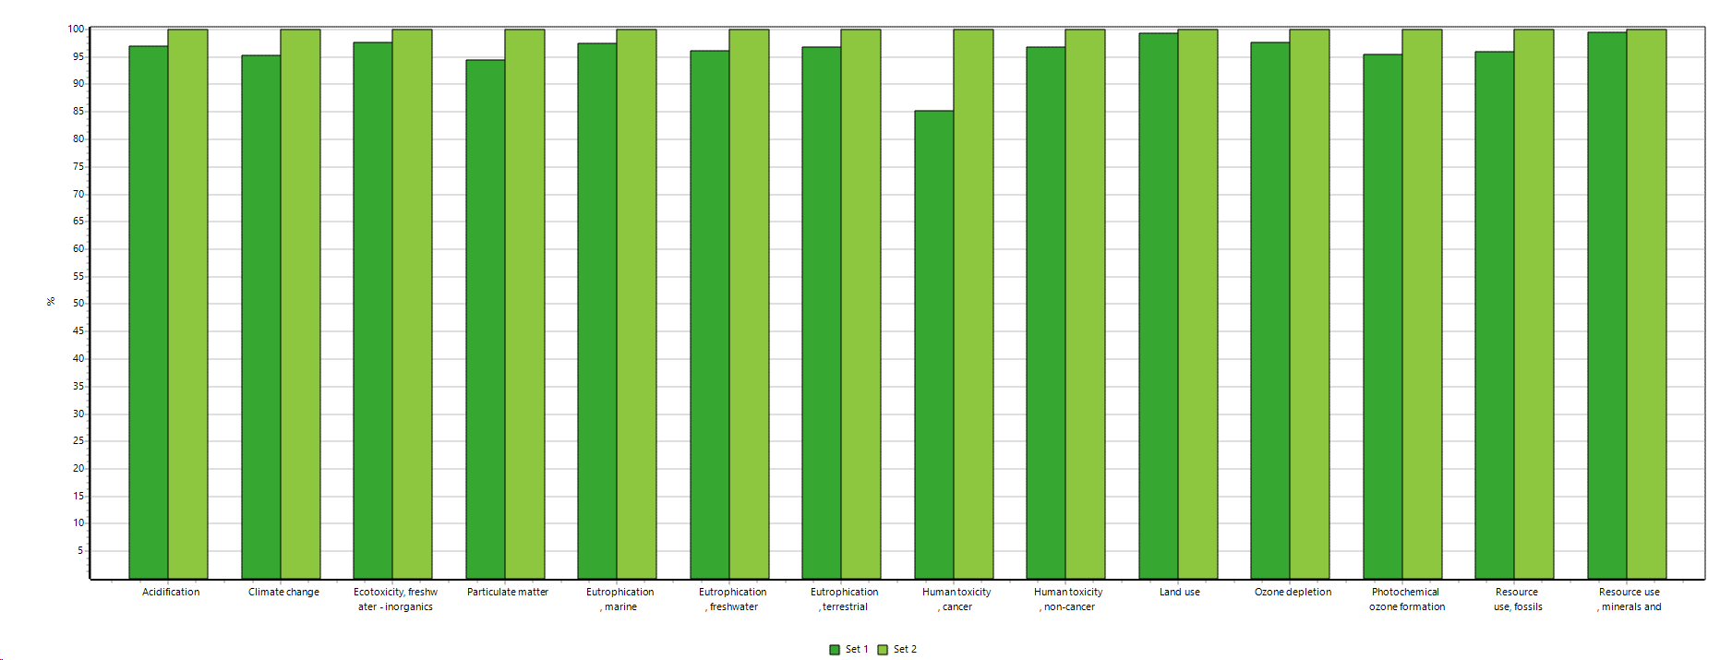
Set 1= aumento lineare in base ad altezza palo
Set 2=aggiunta del 30% di materiale rispetto a Set 1

Disegno da scheda tecnica Convert

Modulo HJT
CARATTERISTICHE MODULO | CEA | Jinko Solar
Celle | N-type | P-type
N celle | 144 celle half-cut | 152 celle half-cut
Dimensione modulo (m2) | 1.97 | 2.734
efficienza |  | 20.85%
Dimensione cella (m2) | 0.02443 | 0.03597
Dimensione wafer (dimensione wafer ipotizzato in base a quello che si avvicina di più) | M2 | M9
Frame | | | Alluminio
Vetro/Retro (mm) | | | 2
Peso modulo (kg) | 31.429075 | 30.6
Peso modulo senza frame (kg) |  | 27.32
Area modulo CEA (m2)
DATASET DA SIMAPRO | Valori da Modulo CEA | Valori nuovi Jinko solar (in base all'area) |  | Valori nuovi Jinko solar (in base al peso) *In rosso i valori modificati in base alla superficie
Products
Photovoltaic module, HJT bifacial_3SUN| Jinko Solar {CN}| production 2024 | Alloc Rec, U - RSE | 1 | 1 | p | 1
Materials/fuels
Tab ribbon, Photovoltaic GOPV module {RER}| market for | Alloc Rec, U - RSE | 0.16 | 0.2221 | kg | 0.139
Corrugated board box {RER}| market for corrugated board box | Cut-off, U | 2.168 | 0 | kg | 0
Glass fibre reinforced plastic, polyamide, injection moulded {GLO}| market for glass fibre reinforced plastic, polyamide, injection moulded | Cut-off, U | 0.168 | 0.168 | kg | 0.146
Photovoltaic cell, HJT_3SUN {RER}| production 2022 ECOINVENT 3.8 | Alloc Rec, U - RSE | 72 | 106.02 | p | 106.02
Photovoltaic panel factory {GLO}| market for photovoltaic panel factory | Cut-off, U | 7.916136E-06 | 1.0936296E-05 | p | 0.00
Solar glass, low-iron {GLO}| market for solar glass, low-iron | Cut-off, U | 30.24 | 27.98 | kg | 26.3
Bus ribbon, Photovoltaic GOPV module {RER}| market for | Alloc Rec, U - RSE | 0.02 | 0.028 | kg | 0.017
N-olefins {GLO}| market for n-olefins | Cut-off, U | 0.841075 | 1.16198 | kg | 0.731
Anti-reflex-coating, etching, solar glass {fKm}| processing | Alloc Rec, U - RSE | 1.97 | 2.734 | m2 | 2.734
Aluminium alloy, Al6063-T5 {GLO}| ECOINVENT 3.8 market for | Alloc Rec, U - RSE | 0 | 3.28 | kg | 3.28 | è presente il FRAME?
Metal working, average for aluminium product manufacturing {GLO}| market for metal working, average for aluminium product manufacturing | Cut-off, U |  | 3.28 | kg | 3.28 | *Dubbio che si tratti di celle PERC tuttavia confrontando i due moduli la dfferenza nel Land Use è trascurabile. Vedi grafico sotto confronto per W
TOTALE | 33.597075 | 32.83 |  | 30.60

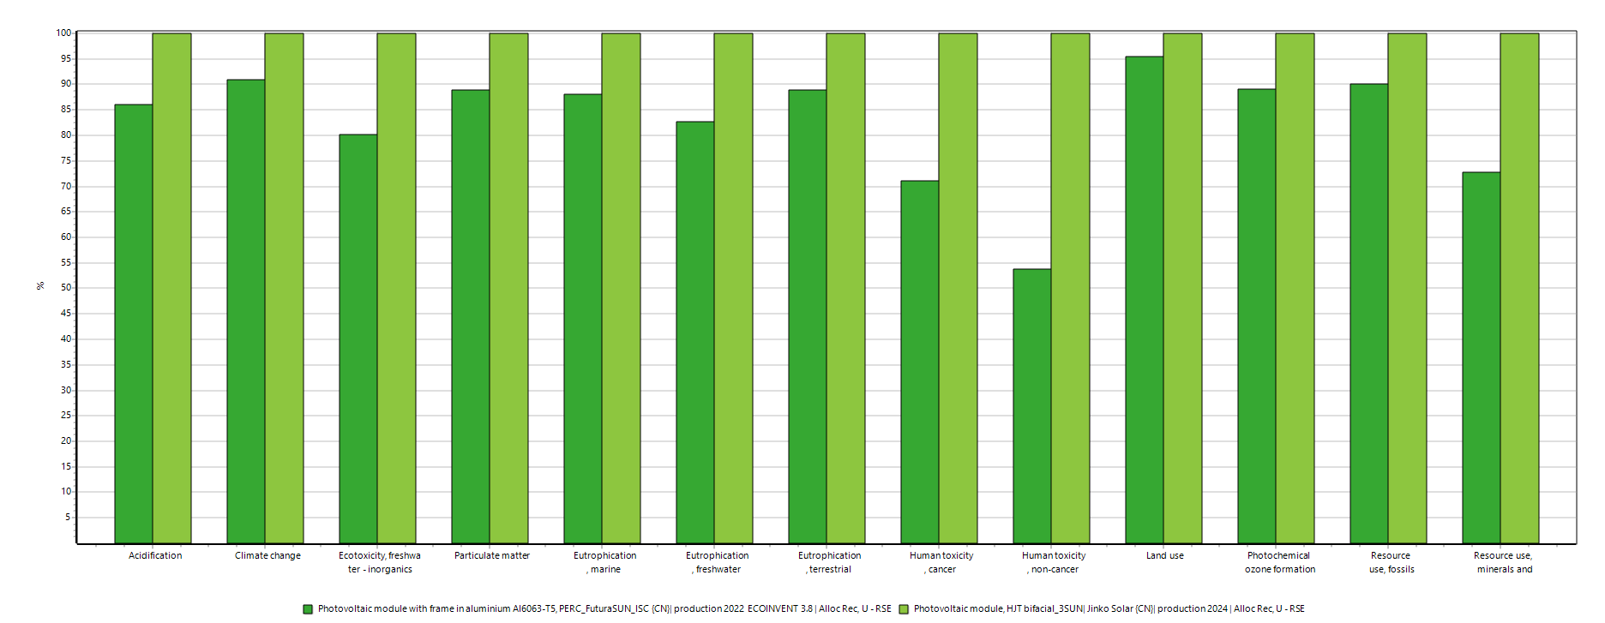
V vetro (m3) | 0.01182 | 0.01094

CALCOLO DIMENSIONI FRAME (Disegno da scheda tecnica bifacciale con dimensioni leggermente maggiori) si ipotizza uguale spessore del frame per tutti i moduli
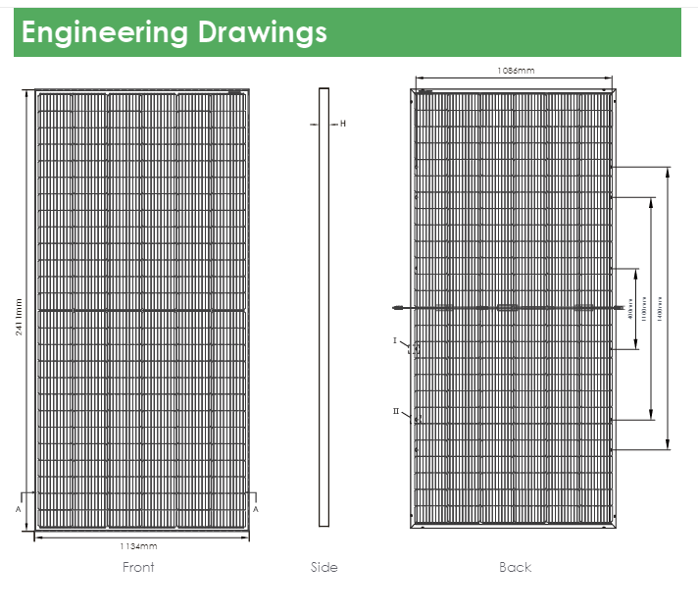

 | Largezza interna (mm) | 1086
 | Larghezza esterna (mm) | 1134
 | Delta larghezza (mm) | 48
 | Lunghezza (mm) | 2411
 | H frame (mm) | 35
 | L frame (mm) | 33
 | Hp Lmin frame (mm) | 16.5
 | V Frame lunghezza (mm3) | 0.002784705
 | V Frame lunghezza buco (mm3) | 0.0013923525
 | V Frame lunghezza reale (mm3) | 0.0013923525
 | V Frame larghezza (mm3) | 739023
 | V Frame tot (m3) | 0.0014780460028
 | D alluminio (kg/m3) | 2710

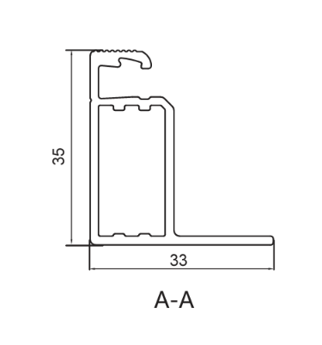

EOL Moduli 1p
Numero moduli |  |  | %
Peso modulo | 30.6 | kg | 100%
Peso vetro in un modulo | 26.29 | kg | 86%
Peso alluminio in un modulo | 3.28 | kg | 11%
Peso rame in un modulo | 0.017 | kg | 0.06%

End of life of PERC PV module | 1kg
Treatment, c-Si PV modules | 1.00 | kg
Glass cullets, recovered from c-Si PV module treatment | 0.86 | kg
Aluminium scrap, recovered from c-Si PV module treatment | 0.11 | kg
Copper scrap, recovered from c-Si PV module treatment | 0.0006 | kg

Altri dataset e componenti
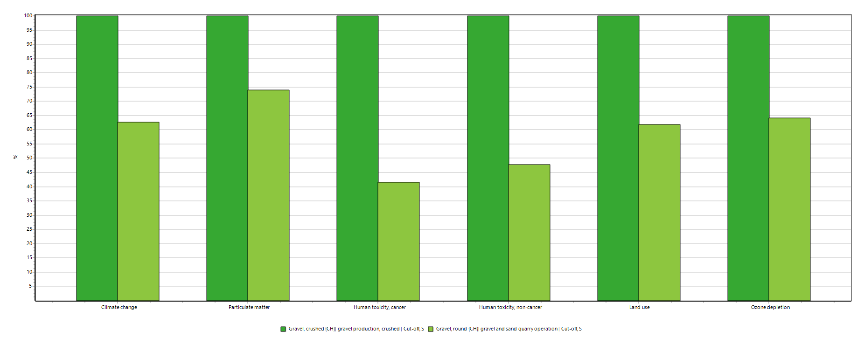
INVERTER
Informazioni inverter SUNGROW modello SG 3400HV-M-30V | https://it.enfsolar.com/pv/inverter-datasheet/14244
 | Inverter REFU | Inverter Sungrow
Peso (kg) | 100 | 3200 | kg

Inverter | 1 | 1 | p
Materials/fuels
Cable, unspecified {GLO}| market for | Alloc Rec, U - RSE | 4 | 128 | kg
Aluminium, cast alloy {GLO}| market for | Alloc Rec, U -RSE | 20 | 640 | kg
Epoxy resin, liquid {RER}| market for| Alloc Rec, U - RSE | 8 | 256 | kg
Heat sink in aluminium | Alloc Rec, U - RSE | 15 | 480 | kg
Printed wiring board, surface mounted, unspecified, Pb free {GLO}| market for | Alloc Rec, U - RSE | 9 | 288 | kg | Con Andrea si è deciso che è più conservativo aumentare tutto
Inductor, ring core choke type {GLO}| market for | Alloc Rec, U - RSE | 40 | 1280 | kg | Con Andrea si è deciso che è più conservativo aumentare tutto
Switch, toggle type {GLO}| market for switch, toggle type | Cut-off, U | 2 | 64 | kg | Con Andrea si è deciso che è più conservativo aumentare tutto
Electric connector, peripheral type buss {GLO}| market for electric connector, peripheral type buss | Cut-off, U | 2 | 64 | kg

EOL INVERTER - Fonte EPD SUNGROW
Materiale | %Riciclata | %Disposal rate | Processo di trattamento | Peso Inverter Sungrow tot per categoria di materiale | %Ric | %Treat | Dataset
Metalli | 90% | 10% | Landfill | 1120 | 1008 | 112 | Aluminium (waste treatment) {GLO}| recycling of aluminium | Cut-off, U | 0.35
Plastica | 60% | 40% | Incineration | 256 | 153.6 | 102.4 | Mixed plastics (waste treatment) {GLO}| recycling of mixed plastics | Cut-off, U | 0.08
PCBA | 65% | 35% | 10% Incineration/25% landfill | 1696 | 1102.4 | 593.6 | Waste electric and electronic equipment {GLO}| market for waste electric and electronic equipment | Cut-off, U | 0.53
Cavi | 65% | 35% | 10% Incineration/25% landfill | 128 | 83.2 | 44.8 | Waste electric wiring {CH}| market for waste electric wiring | Cut-off, U | 0.04
Gomma | 0% | 100% | Incineration | 0 | 0 | 0 | 0
 |  |  |  | 3200
EOL Tracker (valori per singolo tracker)
*Non si sono trovati documenti con informazioni specifiche quindi si utilizzano i dataset di ecoinvent relativi al trattamento e smaltimento dei componenti riportati in tabella | Dati Tracker Convert (scheda tecnica presente nella cartella) Alternativa Base | Quantitativi Alternativa 1 | Quantitativi Alternativa 2 |  | Dataset | Ipotesi
Acciaio | 614.9 | 877.68 | 614.9 | kg |  | Si ipotizza che il 10% dell'acciaio sia mandato a incenerimento
Motore (incluso sostituzioni) | 4914 | 4914 | 3439.8 | p
Schede elettroniche (incluso sostituzioni) | 423.36 | 423.36 | 296.352 | p

VIABILITà DELL'IMPIANTO
Il progetto include strade sterrate in ghiaia per la viabilità, verificare se è solo strada sterrata o mettono qualcosa
Dimensioni viabilità perimetrale: 8568 m x 4 m | 34272 | m2
Ipotesi di volume, si ipotizza che lo strato per la ghiaia sia 5 cm | 1713.6 | m3
Densità ghiaia | 1500 | kg/m3
Peso tot | 2570400 | kg
Due dataset disponibili al momento si è preso il più impattante
Gravel, crushed {CH}| market for gravel, crushed | Cut-off, U
Gravel, round {CH}| market for gravel, round | Cut-off, U

